T-code
Hướng dẫn T-code: ZGAPICS01

T-code: ZGAPICS01 sử dụng để download dữ liệu cho báo cáo G-APICS từ SAP
Áp dụng từ tháng 07 năm 2017

 | Overview

 | This function is an add-on function and used to download the G-APICS I/F data.
 | It is possible to download the G-APICS I/F data to text format file.

 | Also, this function uses one additional table.

 | Specific additional tables are as below;
 | ZGAPICS : |  | Combination Master

 | Procedure Step by Step

 |  | 1. T-Code: ZGAPICS01
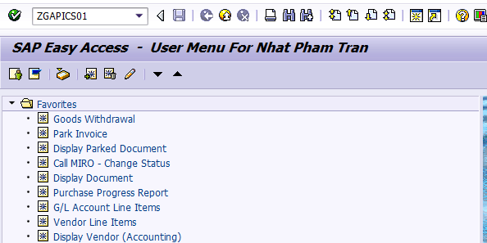

 |  | 2. Initial screen
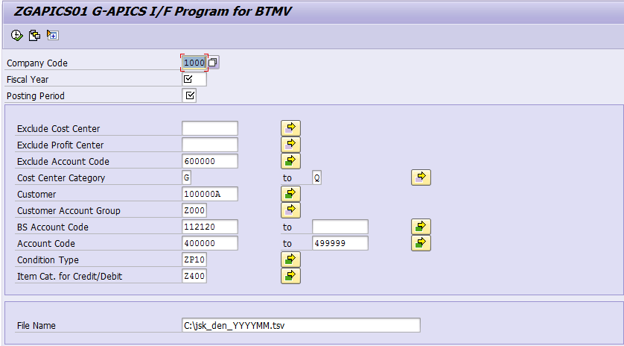

 |  | 3. Input the following parameter

 | Field |  |  | Input
 | Company Code |  |  | 1000
 | Fiscal Year |  |  | Input fiscal year (ex: 2017)
 | Posting Period |  |  | Input posting period (ex: 06)
 | Exclude Cost Center |  |  | Input Cost Center which you do not want to extract
 | Exclude Profit Center |  |  | Input Profit Center which you do not want to extract
 | Exclude Account Code |  |  | Input Account Code which you do not want to extract (Factory cost) | >> Giá trị mặc định được cài đặt ban đầu
 | Cost Center Category |  |  | Input Cost Center Category other than Factory Cost Center Category A Cost of Production A B Cost of Production B C Cost of Production C E Cost of Production E G Sales Expense H Logistics Expense J Management Expense K Expense of Test and M Non Operating P Production Q Admin
 | Customer |  |  | Input BS Group Customer Code. Customer Codes are added if you input Customer Account Group. | >> mặc định các code customer trong cùng tập đoàn
 | Customer Account Group |  |  | Input BS Group Customer Accounting Group Z000 A1 0 BS Group Z100 A2 0 Domestic (REP) Z200 A3 0 Domestic (OE) Z300 A4 0 Employee Z400 A5 0 General Z500 A6 0 Ship-to Party ZAPC AP 0 Segment for G-APICS
 | BS Account Code |  |  | Input Accounts receivable: 112120 Short-term receivable-trade_Domestic 112130 Short-term receivable-trade_Export 112220 Long-term receivable-trade_Domestic 112230 Long-term receivable-trade_Export 112131 Short-term prepayments from customers | >> add thêm giá trị 112131
 | Account Code |  |  | Input Account Code used with the sales document
 | Condition Type |  |  | Input Condition Type of unit price
 | Item Cat. for Credit/Debit |  |  | Input Item Category of credit/debit memo
 | File name |  |  | Specify the download file name. If extension of download file is not ".tsv", error message is shown. File name must be "jsk_den_YYYYMM.tsv"

 |  | 4. Click execute (F8)

 |  | 5. Error list

 | First two digit of Cost Center/Profit Center Group which is belonged to “XXX” is not "BZ"
 | → Please assign “XXX” to Cost Center Group: BZAT by T-cd: KSH2 or Profit Center Group of BZAT by T-cd: KCH2.

 | Material Code “XXX” does not exist in Material Master.
 | → Please confirm the Add-on Table "ZAPICS" by T-cd: ZGC05 and/or Material Master.

G-APICS
Hướng dẫn Upload G-APICS lên hệ thống
(Phạm Trần Nhật)
Sử dụng file tsv download từ hệ thống SAP để upload
Áp dụng từ tháng 07 năm 2017

 | Bước 1: Download data from SAP

 |  | Sử dụng T-Code ZGAPICS01 để download file dữ liệu có định dạng tsv từ SAP
 |  | Hướng dẫn sử dụng T-code ở sheet T-code

 | Bước 2: Edit data

 |  | 1. Copy dữ liệu từ file tsv ra excel
 |  | 2. Xóa các giá trị không phải 100000A và 355000A
 |  |  | - Lọc các giá trị không phải 100000A và 355000A tại cột customer (cột W)
 |  |  | - Xóa các thông tin ở cột W, BG, AT
 |  | 3. Xóa các giá trị không phải BPC
 |  |  | - Lọc các giá trị không phải BPC (Không bắt đầu bằng PSR) tại Cột Material code (Cột P)
 |  |  | - Xóa tên không phải BPC ở cột P, AE, AF, AQ, AR
 |  | 4. Nhập Biz Code cho sales
 |  |  | - Lọc tài khoản 400015 và 400016, 400089 (cột J)
 |  |  | - Nhập "AT" cho cột AE
 |  | 5. Nhập thông tin customer cho giá vốn hàng xuất
 |  |  | - Lọc giá trị 500000 tại cột tài khoản (cột J)
 |  |  | - Cột W: nhập giá trị 100000A hoặc 355000A hoặc chạy FBL3N tài khoản 131100 lấy mã Customer
 |  |  |  | Cách tách:
 |  |  |  | -Đuôi F -> BSJ -Đuôi S, P -> BSCAP -Đuôi U, B -> Thường bán cho BSJ
 |  |  |  | => chú ý: vấn phải check các đuôi này trong file cost variance xem có đúng bán cho BSJ, BSCAP?
 |  |  |  | -Với các size đuôi khác: dùng file G-APIC (làm gốc để search) tìm, nhớ check với tổng quả lốp và check COGS normal
 |  |  | - Cột AE; AR->AW: nhập giá trị BSJ hoặc BSAP (lấy cái đã có sẵn cop lên)
 |  |  | - Cột BG: nhập giá trị BRIDGESTONE CORPORATION hoặc BRIDGESTONE ASIA PACIFIC PTE. LTD.
 |  |  | - So sánh Amount với File Support File G-APICS
 |  | 6. Điều chỉnh RRW
 |  |  | - Lọc giá trị 400015 tại cột tài khoản (cột J)
 |  |  | - Kiểm tra RRW tại cột AL
 |  |  | - Điều chỉnh nếu không chính xác
 |  |  | đơn vị ở file SAP là kg, file GAPIC là g, do vậy có sai số
 |  |  | => điều chỉnh bằng cách = số lượng * Vlookup g/tire của size đó trong GAPIC/1000
Checking |  | Xong tất cả check với file GAPIC
 |  | 500000 | 632 | Check cột M file Support với cột T file GPIC
 |  | 400015 | 511 | Check cột D file Support với cột T file GPIC
 |  | 400016 | sale adj | Check cột E file Support với cột T file GPIC

 | Bước 3: Copy to file tsv

 |  | Copy dữ liệu từ file excel đã chỉnh sửa vào file tsv

 | Bước 4: Upload to Citrix

 |  | 1. Mở link Citrix: |  | https://in-cva.bridgestone-win.com/Citrix/StoreWeb/
 |  | 2. Đăng nhập và mở G-Apics main menu
 |  | 3. Chọn Target month đúng tháng cần upload
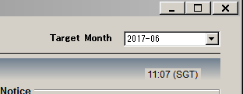

 |  | 4. Ấn Import rồi chọn file tsv để upload dữ liệu

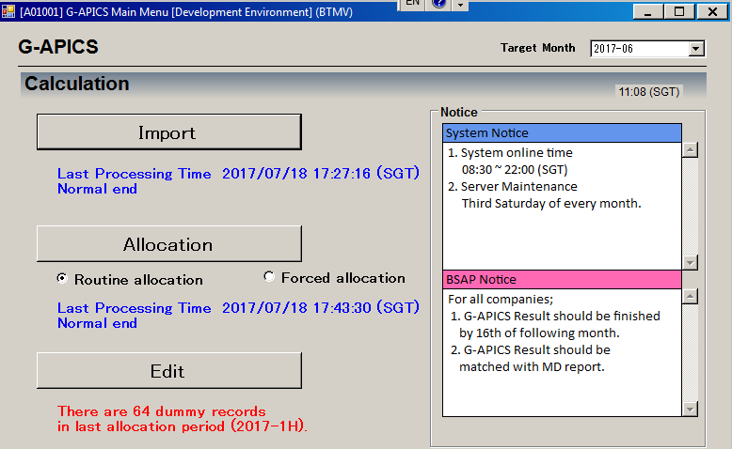

 |  | 5. Sau khi import dữ liệu lên hệ thống nếu muốn chỉnh sửa thì chọn Edit
 |  | 6. Khi dữ liệu đã OK thì ấn Allocation
 |  | 7. Kết xuất báo cáo (Report) vào kiểm tra lại
 |  | 8. Để hoàn thành submit báo cáo G-APICS chọn GDB (GM approved)

BZAT
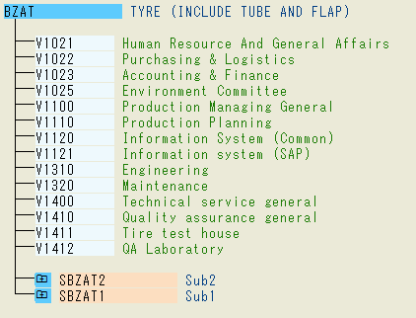
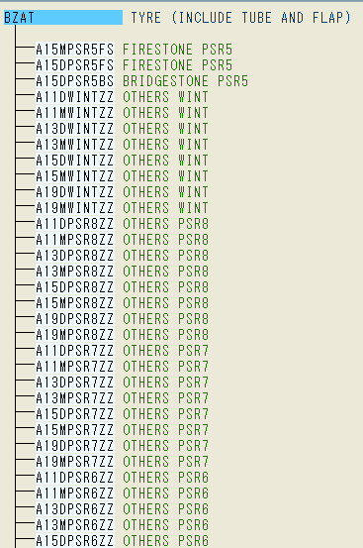
When create new cost center or profit center, please add them to group BZAT as below
 | Cost Center Hierarchy | KSH1 | Profit Center Hierarchy | KCH1

